信用交易
融资融券市场交易数据统计（20220622）

标的证券 | 融资融券余额（亿元） | 融资余额（亿元） | 融券余额（亿元） | 融资买入额（亿元） | 融资融券规模变化（亿元） | 融资余额增幅(‰) | 融券余额增幅(%)
统计数据 | 15,730.21 | 14,850.54 | 879.67 | 736.53 | 52.17 | 2.79 | 1.26
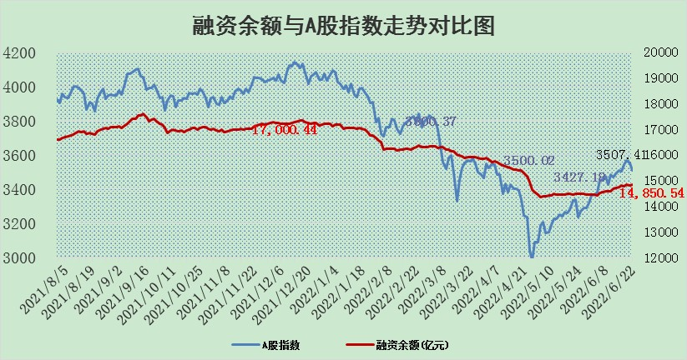

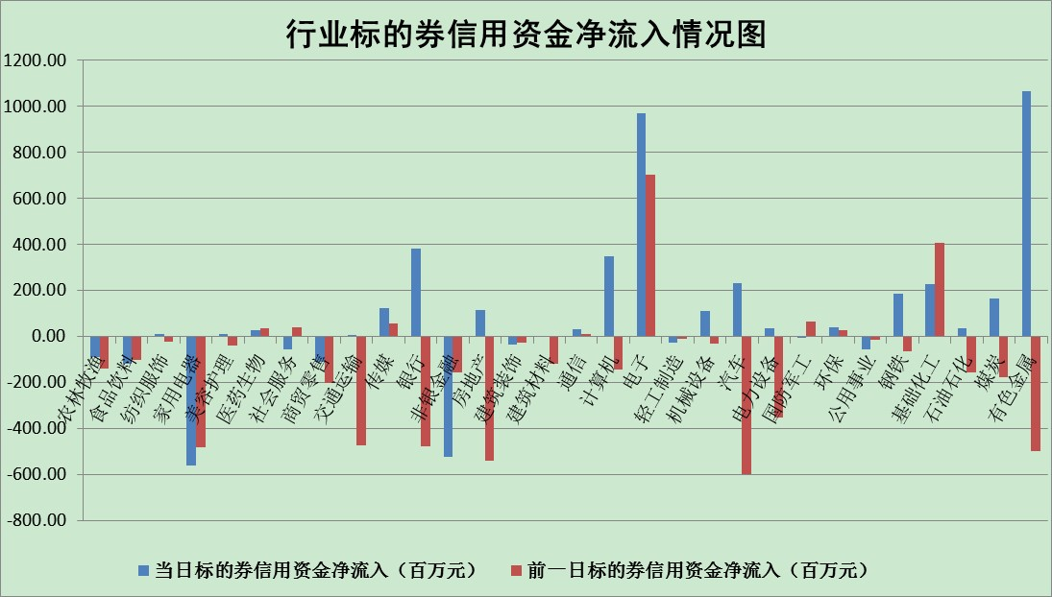

标的基金代码 | 标的基金简称 | 融资余额/市值(%) | 融资余额增幅(%) | 融资买入额/成交金额(%) | （融资余额净增额-融券余额净增额）/市值(‱) | 融券余额降幅(%) | ABS[（融资余额净增额-融券余额净增额）/市值净增额-1](%)
159902 | 华夏中小板ETF | 0.00 | 0.00 | 0.00 | 0.00 | 0.00 | 100.00
159915 | 易方达创业板ETF | 1.37 | 2.15 | 10159.60 | 3.06 | 0.33 | 104.18
159919 | 嘉实沪深300ETF | 5.40 | -0.79 | 0.95 | -3.67 | 3.79 | 96.85
159920 | 华夏恒生ETF | 105.35 | -0.34 | 36.65 | -36.10 | 4.40 | 65.49
159922 | 嘉实中证500ETF | 1.11 | -2.07 | 14.73 | 16.25 | 1.47 | 111.28
159925 | 南方沪深300ETF | 0.03 | 0.18 | 0.00 | 0.01 | 0.00 | 100.01
159928 | 消费ETF | 0.76 | -5.99 | 1.64 | -4.79 | 1.19 | 96.02
159934 | 易方达黄金ETF | 478.76 | 0.08 | 21.59 | 40.50 | 0.00 | 1644.50
159939 | 全指信息技术ETF | 0.81 | 1.54 | 51.29 | 1.23 | 0.00 | 100.43
159940 | 全指金融地产ETF | 0.34 | 0.06 | 0.00 | 0.02 | 0.00 | 100.02
159995 | 半导体芯片ETF | 2.42 | 4.15 | 237.18 | 10.79 | 3.06 | 103.88
159997 | 天弘中证电子ETF | 2.73 | 2.84 | 35.84 | 2.91 | -93.06 | 100.82
159998 | 天弘中证计算机主题ETF | 0.16 | 6.99 | 0.03 | 1.05 | 0.00 | 100.46
510050 | 华夏上证50ETF | 11.70 | -0.07 | 39.04 | 1.85 | 8.09 | 101.91
510180 | 华安上证180ETF | 0.46 | -0.03 | 0.48 | -0.04 | -1.20 | 99.97
510880 | 华泰柏瑞红利ETF | 0.29 | -0.20 | 0.81 | -0.04 | 3.07 | 99.96
510900 | 易方达恒生H股ETF | 138.67 | -0.01 | 10.12 | -1.46 | 0.00 | 99.06
511010 | 5年期国债ETF | 0.00 | 0.00 | 0.00 | 0.00 | 0.00 | 100.00
511380 | 可转债及可交换债券ETF | 53.64 | -1.66 | 0.63 | -90.31 | 0.00 | 23.23
512000 | 全指证券ETF | 7.35 | 0.19 | 30.47 | 1.97 | 0.89 | 102.53
512010 | 沪深300医药卫生ETF | 5.09 | 2.38 | 28.39 | 11.09 | -5.07 | 109.31
512070 | 沪深300非银ETF | 2.68 | -0.92 | 30.97 | -2.64 | -2.32 | 97.91
512400 | 南方中证申万有色金属ETF | 0.87 | -10.05 | 1.01 | -9.65 | 0.08 | 91.09
512580 | 广发中证环保产业ETF | 0.43 | 13.37 | 0.39 | 4.91 | -0.30 | 271.62
512660 | 国泰中证军工ETF | 3.26 | 1.16 | 25.30 | 9.80 | 11.17 | 102.49
512800 | 华宝中证银行ETF | 10.24 | 0.17 | 2.52 | 3.71 | 17.98 | 103.94
512980 | 广发中证传媒ETF | 1.50 | -0.32 | 94.33 | -0.48 | 0.00 | 99.87
515030 | 华夏中证新能源汽车ETF | 1.72 | -2.02 | 22.75 | -3.92 | -1.20 | 22.35
515050 | 华夏中证5G通信主题ETF | 1.85 | 0.48 | 316.98 | 1.13 | 4.54 | 100.38
515070 | 华夏中证人工智能ETF | 1.43 | 5.94 | 1.73 | 8.00 | 0.00 | 103.16
标的股票比较指标 |  | 融资余额/流通A股市值(%) | 融资余额增幅(%) | 融资买入额/成交金额(%) | （融资余额净增额-融券余额净增额）/流通A股市值(‱) | 融券余额降幅(%) | ABS[（融资余额净增额-融券余额净增额）/流通A股市值净增额-1](%)
前十名标的个股 |  | 仁东控股 | 古井贡酒 | 民生银行 | 博敏电子 | 鲁泰A | 大叶股份
 |  | 数码科技 | 朗特智能 | 中新药业 | 朗特智能 | 凯龙股份 | 明阳智能
 |  | 中体产业 | 禾丰牧业 | 大连港 | 威胜信息 | 摩恩电气 | 联创股份
 |  | 景兴纸业 | 纳思达 | 春秋电子 | 翔丰华 | 创力集团 | 东风汽车
 |  | 全柴动力 | 洛阳钼业 | 江南水务 | 苏州固锝 | 昂立教育 | 游族网络
 |  | 联创光电 | 大叶股份 | 外高桥 | 大叶股份 | 瑞斯康达 | 宏发股份
 |  | 大立科技 | 中国汽研 | 农业银行 | 杰普特 | 美好置业 | 合盛硅业
 |  | 神州泰岳 | 洽洽食品 | 吉翔股份 | 洛阳钼业 | 秦港股份 | 广宇发展
 |  | 锦富技术 | 博敏电子 | 王府井 | 中成股份 | 粤传媒 | 西藏矿业
 |  | 蒙草生态 | 双林生物 | 洲明科技 | 双林生物 | 华设集团 | 扬杰科技
后十名标的个股 |  | 曙光股份 | 益丰药房 | 紫鑫药业 | 豆神教育 | 申达股份 | 航发控制
 |  | 龙净环保 | 当升科技 | 中通客车 | 华兴源创 | 华纺股份 | 云海金属
 |  | 中嘉博创 | 三棵树 | 延安必康 | 软控股份 | 太龙药业 | 聚辰股份
 |  | 泰禾集团 | 泰格医药 | 国盛金控 | 科达股份 | 模塑科技 | 司尔特
 |  | 苏宁易购 | 珀莱雅 | 神农科技 | 宝莫股份 | 凌云股份 | 和邦生物
 |  | 中信国安 | 紫鑫药业 | 电连技术 | 科达制造 | 宜通世纪 | 双塔食品
 |  | 台海核电 | 聚辰股份 | 宏达矿业 | 新国都 | 福建高速 | 兴发集团
 |  | 当代文体 | 软控股份 | 曙光股份 | 金固股份 | 桂林三金 | 宝莫股份
 |  | 紫晶存储 | 滨江集团 | 龙净环保 | 尖峰集团 | 三角轮胎 | 时代出版
 |  | 科华生物 | 中远海能 | 中嘉博创 | 浦东建设 | 中原传媒 | 当升科技
说明：1.以上普通交易数据和信用交易数据皆以交易日收盘后数据为基准；2.上述标的证券总数据只计算标的证券市场总数据，不包括从标的证券中调出去标的证券数据，所以与交易所公布的总值略有不同； 3.上述行业采用申万一级行业分类；4.以上标的基金和标的个股中比较的6个指标值中：前5个（从左至右）为正向指标，值越大排名越靠前；第6个为逆向指标，值越小，排名越靠前；5.第6个指标中ABS[]表示求绝对值，其主要用于考量信用资金相对净流入对股价相对净变化的贡献程度；6.数据来源：wind，交易所。

